Worksheet
 |  |  |  |  | 8 (812) 565 05 34 |  |  | sales@miniworks.ru
 |  |  |  |  | Зеленоград |  |  | отдел продаж
 |  |  | Адрес |  |  |  |  | Режим работы
 |  |  | Зеленоград |  |  |  |  | Пн – Пт: с 8:00 до 18:00
25-50M8.D32x30
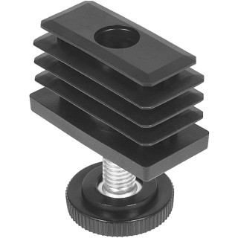 |  | 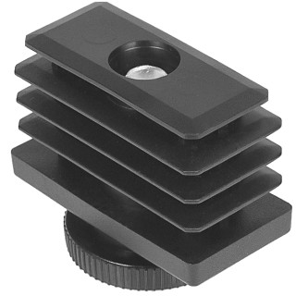 |  | 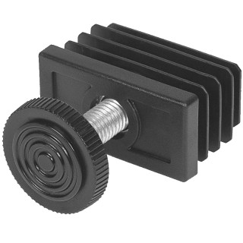 |  |  |  |  |  | 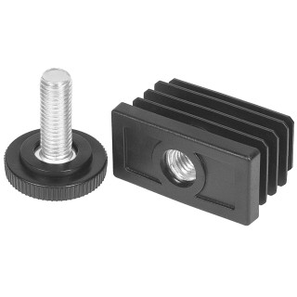
Артикул |  | Цвет |  | от 10000 | от 5000 | от 1000 | от 500 | от 100 | розница | Наличие на 15.09.2026
25-50M8.D32x30 |  | черный |  | 30.88р. | 32.87р. | 35.82р. | 42.85р. | 48.93р. | 66.50р. | 24425
25-50M8.D32x30B |  | белый |  | 30.88р. | 32.87р. | 35.82р. | 42.85р. | 48.93р. | 66.50р. | 4380
25-50M8.D32x30G |  | серый |  | 30.88р. | 32.87р. | 35.82р. | 42.85р. | 48.93р. | 66.50р. | 700
 | Все цены указаны в рублях и включают в себя НДС. Все цены указаны при условии 100% предоплаты и действительны в течение 5 дней. Все цены указаны при условии самовывоза продукции со склада в г. Зеленоград (для иногородних клиентов доставка до склада ТК в г. Зеленоград бесплатна). Все цены указаны за стандартный цвет для каждого вида изделия (изменение цвета на любой из предлагаемой палитры +20% к стоимости, изменение цвета на любой по системе RAL +50% к стоимости). О возможных сроках поставки заказного товара, необходимо уточнять заранее

